Competencias
Competencias que se formaran en el Segundo Semestre 2026
Curso
Semestre que aplica | Segundo Semestre 2026

Competencias relacionadas al perfil del egresado (Especifica) |  |  |  |  |  | Competencias relacionadas al perfil del egresado (General)
1 | Demuestra pensamiento crítico, actitud investigativa y rigor analítico en el planteamiento y la resolución de problemas complejos. |  |  |  |  | 1 | Construye soluciones integrales trabajando en forma colaborativa y propositiva en equipos interdisciplinarios, en forma presencial o utilizando plataformas virtuales.
2 | Identifica oportunidades y riesgos para la innovación y adaptación de conocimientos y tecnologías para resolver problemas. |  |  |  |  | 2 | Aplica principios básicos de ingeniería, ciencias de computación y sistemas de información y comunicación, en la formulación y resolución adecuada de problemas complejos.
3 | Aplica los conocimientos de su disciplina en la elaboración, fundamentación y defensa de argumentos para prevenir y resolver problemas complejos en su campo profesional, identificando y aplicando innovaciones. |  |  |  |  | 3 | Aplica estándares de calidad, eficiencia y seguridad en la implementación adecuada de soluciones de software, hardware y TIC en general.

No | Tipo | Verbo en Presente | Objeto de la acción | [Palabras conectoreas] Herramientas o metodología | [Palabras conectoreas] Condiciones específicas |  | Nivel
1 | General | Analiza | problemas computacionales y formula soluciones algorítmicas | utilizando pensamiento computacional, pseudocódigo y diagramas de flujo en las tecnologías establecidas | para representar el procesamiento y flujo de datos bajo criterios de corrección lógica, claridad y orden |  | Analizar
 | Analiza problemas computacionales y formula soluciones algorítmicas utilizando pensamiento computacional, pseudocódigo y diagramas de flujo en las tecnologías establecidas para representar el procesamiento y flujo de datos bajo criterios de corrección lógica, claridad y orden |  |  |  |  |  |  | Como redactar compentecias
2 | Especifica | Crea | algoritmos para resolver problemas secuenciales, condicionales y repetitivos | mediante estructuras de control representadas con pseudocodigo | para producir soluciones correctas, legibles y verificables de acuerdo con los resultados esperados |  | crear | Manual para redactar Competencias
 | Crea algoritmos para resolver problemas secuenciales, condicionales y repetitivos mediante estructuras de control representadas con pseudocodigo para producir soluciones correctas, legibles y verificables de acuerdo con los resultados esperados
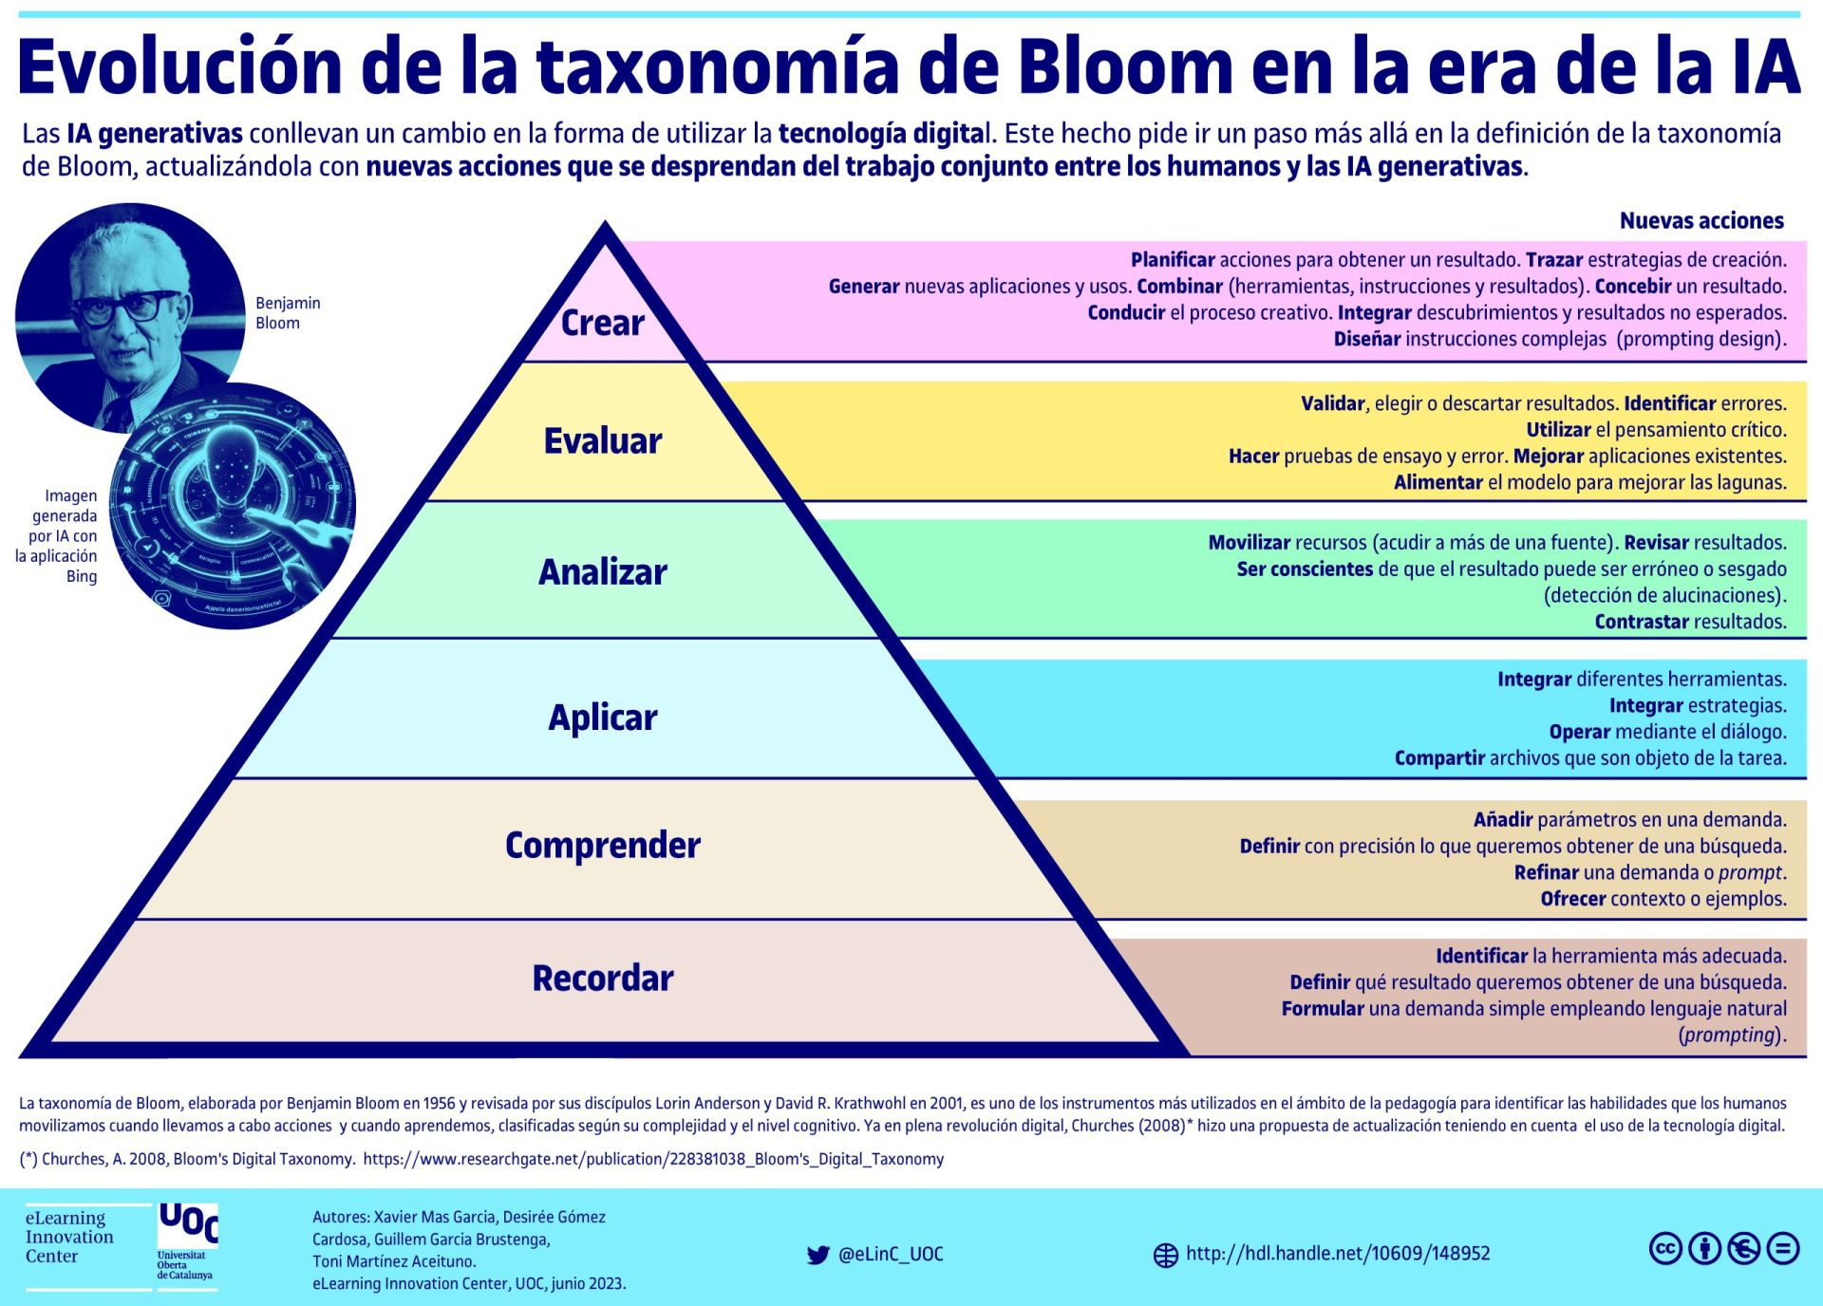
3 | Especifica | Implementa | algoritmos que procesan cadenas, arreglos unidimensionales y arreglos multidimensionales | utilizando pseudocódigo y diagramas de flujo | para almacenar, consultar y modificar colecciones de datos de manera estructurada |  | Aplicar
 | Implementa algoritmos que procesan cadenas, arreglos unidimensionales y arreglos multidimensionales utilizando pseudocódigo y diagramas de flujo para almacenar, consultar y modificar colecciones de datos de manera estructurada
4 | Especifica | Prueba | el funcionamiento y la corrección de algoritmos | mediante pruebas de escritorio, casos de prueba y ejecución | para detectar errores lógicos y comprobar el cumplimiento de los resultados esperados |  | Evaluar
 | Prueba el funcionamiento y la corrección de algoritmos mediante pruebas de escritorio, casos de prueba y ejecución para detectar errores lógicos y comprobar el cumplimiento de los resultados esperados
5 | Especifica | Identifica | los componentes físicos y lógicos de un sistema computacional | utilizando el modelo de Von Neumann y la clasificación del hardware y software | para explicar la función de cada elemento en el procesamiento y flujo de datos |  | Recordar
 | Identifica los componentes físicos y lógicos de un sistema computacional utilizando el modelo de Von Neumann y la clasificación del hardware y software para explicar la función de cada elemento en el procesamiento y flujo de datos
6 | Especifica | Convierte | valores entre los sistemas decimal, binario, octal y hexadecimal | aplicando métodos de conversión posicional y estándares de codificación de información | para representar datos digitales con precisión y verificar los resultados obtenidos |  | Aplicar
 | Convierte valores entre los sistemas decimal, binario, octal y hexadecimal aplicando métodos de conversión posicional y estándares de codificación de información para representar datos digitales con precisión y verificar los resultados obtenidos
7 | Especifica | Descompone | problemas computacionales en subproblemas manejables | empleando técnicas de descomposición, reconocimiento de patrones y abstracción | para identificar entradas, procesos y salidas antes de diseñar la solución algorítmica |  | Analizar
 | Descompone problemas computacionales en subproblemas manejables empleando técnicas de descomposición, reconocimiento de patrones y abstracción para identificar entradas, procesos y salidas antes de diseñar la solución algorítmica

Si las competencias son las misma que el semetre anterior compartenos tu opinion de porque no se cambiaron

